Titulní list
Středočeský tenisový svaz

STŘEDOČESKÝ POHÁR VETERÁNŮ
47. ročník


LTC KOLÍN
2. - 3. srpna 2025

 | Počet hráčů ve dvouhře: |  | 26
 | Počet dvojic ve čtyřhře: |  | 1

 | Vítězové

 | dvouhra muži
 | 60 - 64 | nedohráno | 11
 | 65 - 69 | Jan Zacpálek | 5
 | 70 - 74 | Jaroslav Malý | 2
 | 75 - 79 | Karel Černý | 4
 | 80 - st. | Michal Buňata | 4

 | čtyřhra muži
 | 121 - 139 | Čtyřhra se kvůli vytrvalému
 |  | dešti v sobotu i v neděli nehrála
 | 140 - st | Jiří Heincl | 1
 |  | Jaroslav Malý

 | Ředitel turnaje: Jiří Heincl
 | Hlavní rozhodčí: Jarka Heinclová Karbanová

dvouhra
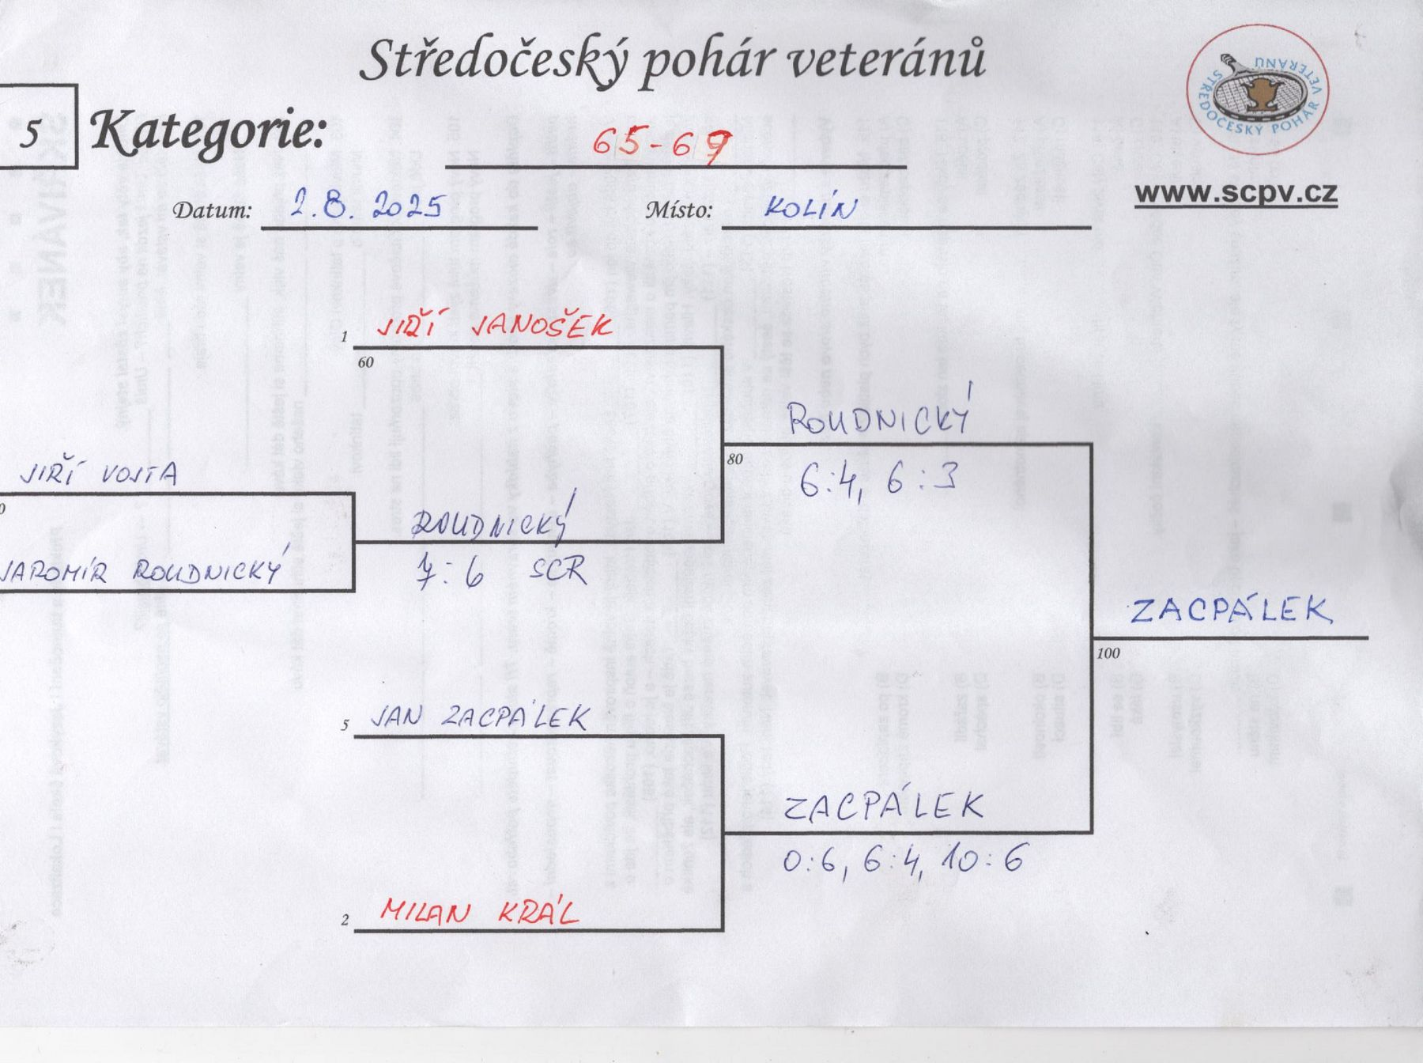
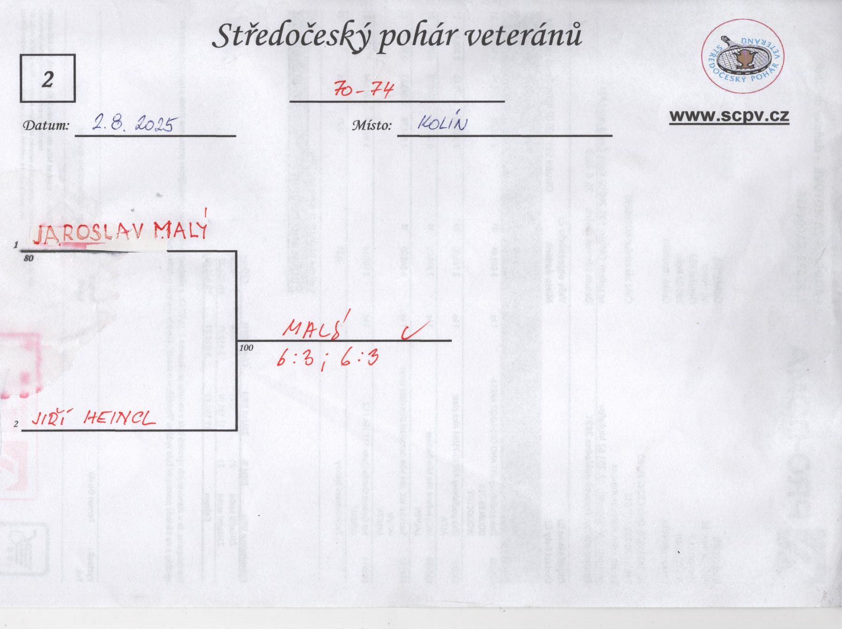
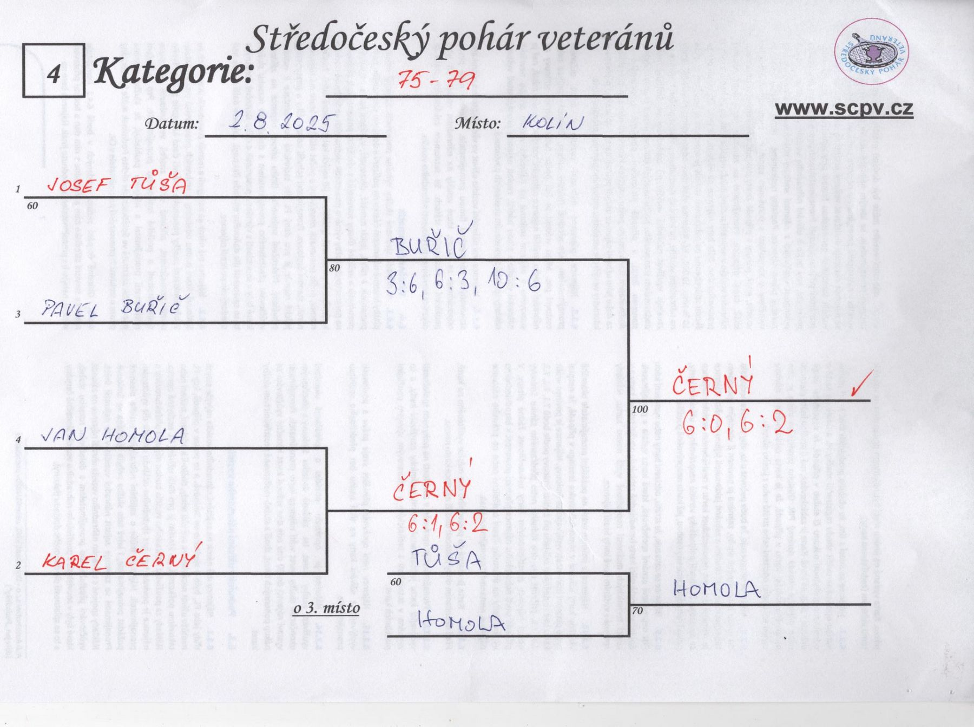
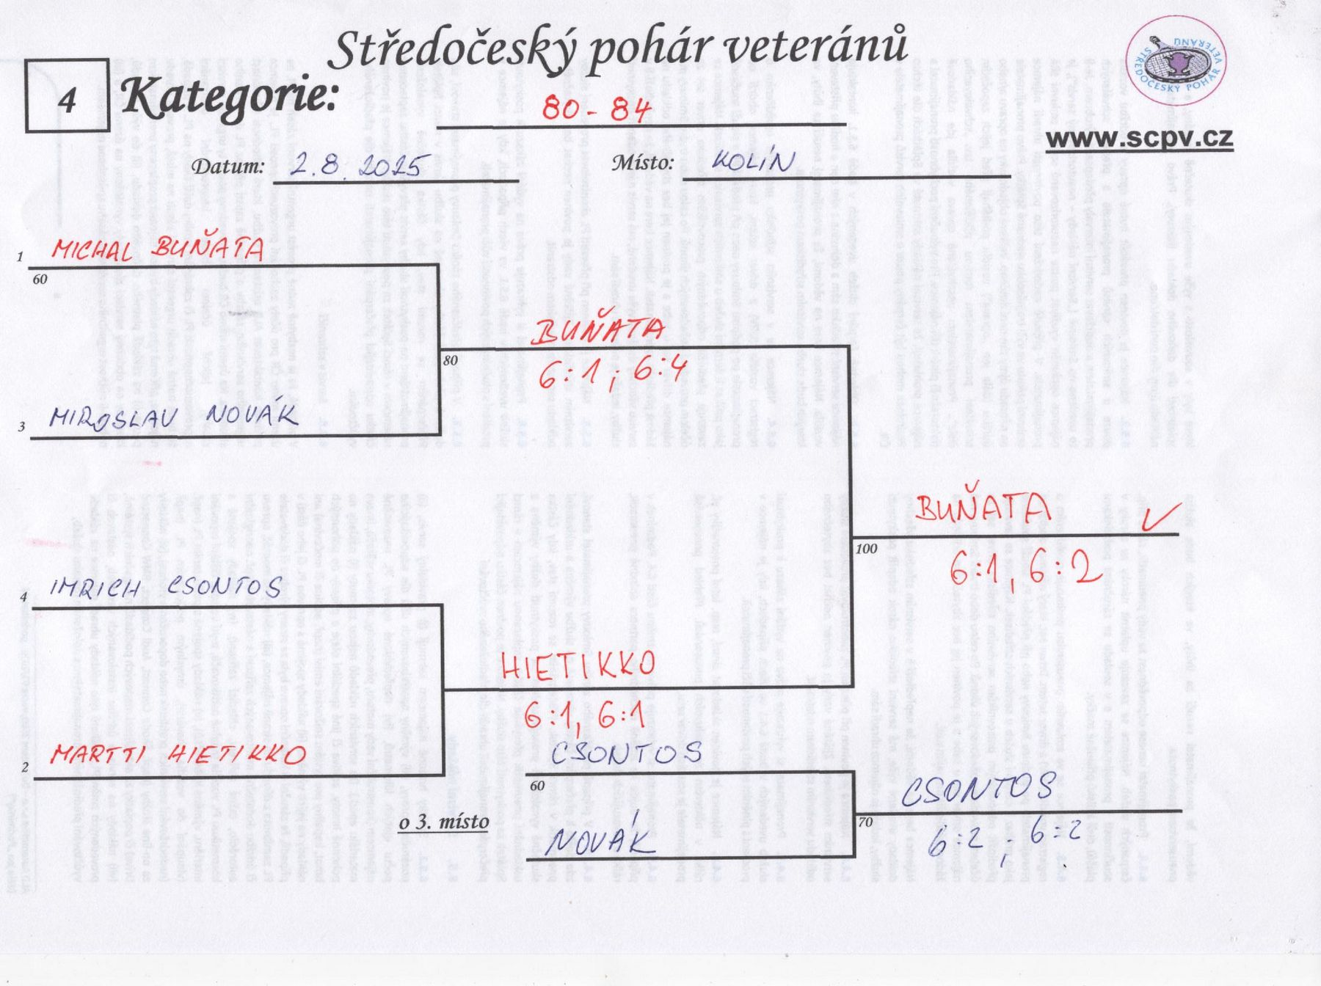
LTC Kolín 2. 8. 2025

Kategorie 60 - 64

 | Miloslav Střelba

 |  | Střelba

Jaroslav Vojtěchovský |  | 6:3, 6:2

 | Marvan

 | 6:4, 7:5
Leoš Marvan

 | Richard Hajný

 |  | Nejedlý

 |  | 7:6, scr.

 | Jaroslav Nejedlý

 | Jiří Vohradský

 |  | Petrášek

Vladislav Kusko |  | 6:2, 7:5

 | Petrášek

 | 7:5, 6:3
Petr Petrášek

 |  |  | Petrášek

Miroslav Píša |  |  | 7:6, 6:7, 10:8

 | Menčík

 | 6:1, 6:2
Zdeněk Menčík

 |  | Riger

 |  | 6:4, 6:3

 | Martin Riger

čtyřhra
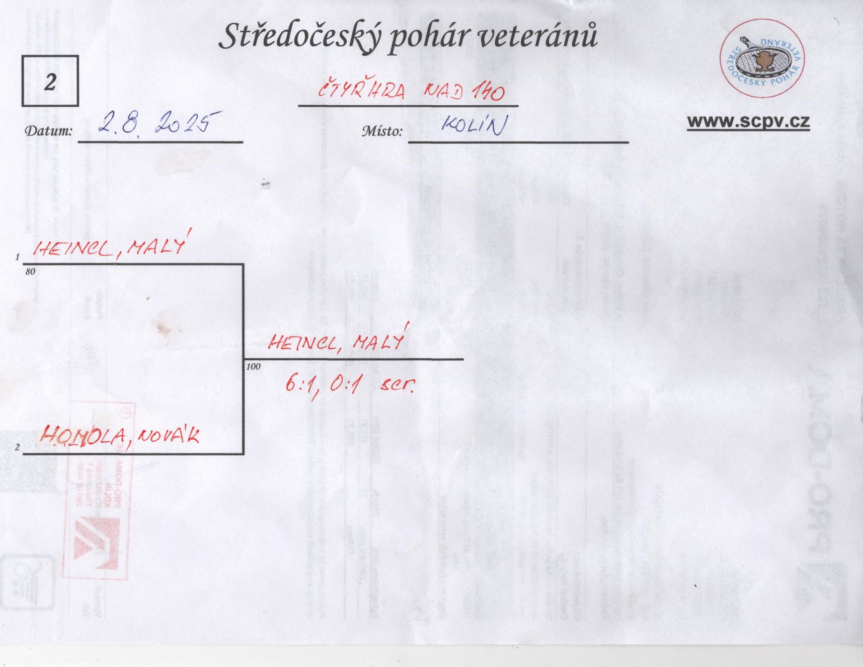
Čtyřhra kategorie 121 - 139 se kvůli vytrvalému sobotnímu i nedělnímu dešti nahrála

